Sheet1
鸿桂华软件测试问题汇总
序号 | 账号类型 | 页面图片 | 问题描述 | 建议方案 | 回复
1 | 任何类型 | 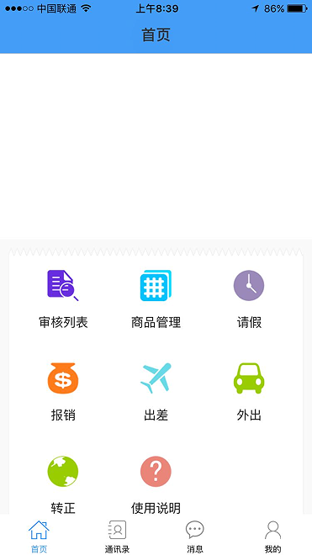 | 通过后台添加的图片在任何账号类型里没有显示照片和轮播图片 | 请修改 | 上传轮播图是请看清轮播图展示位置 首页轮播图选择首页轮播图 图片尽可能小一点 影响速度
2 | 后台管理-添加账号 | 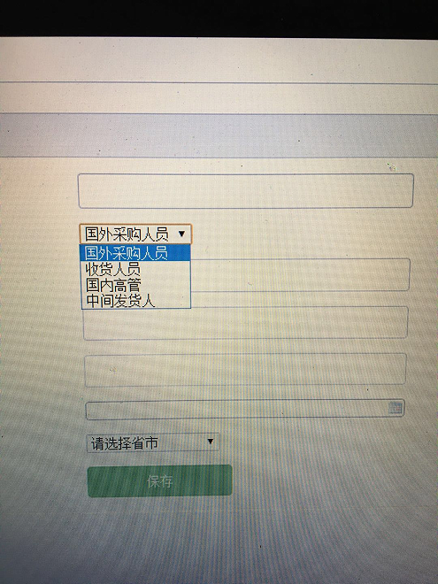 | 1.在选择账号类型：增加（国内采购），他的登录画面为采购。2.把收货人员的文字改为：批发地销售员。3在选择省市栏位里增加：越南和泰国 | 请修改 | 可以修改
3 | 任何类型 | 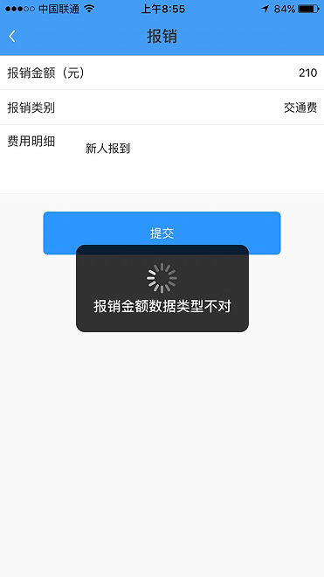 | 报销类型是需填写的，填写不对，无法提交数据，请改为常用报销类项目选择下拉式的填写，最后加个其他。报销申请要可以上传单据的照片，不是必须上传，设为可选 | 请修改 | 可以修改
4 | 任何类型 | 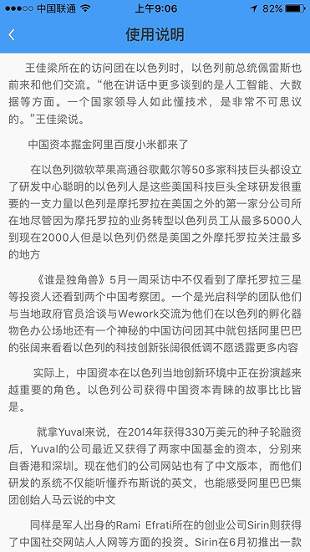 | 使用说明是乱填写的，请提供标准的使用说明资料 | 请修改 | 后台可以提供录入接口
5 | 任何类型 |  | 在个人中心里可添加头像，在消息里显示时，可显示账号人的头像 | 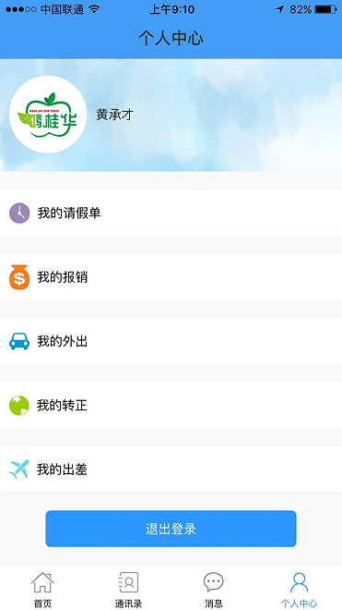 | 可以修改
6 | 任何类型 | 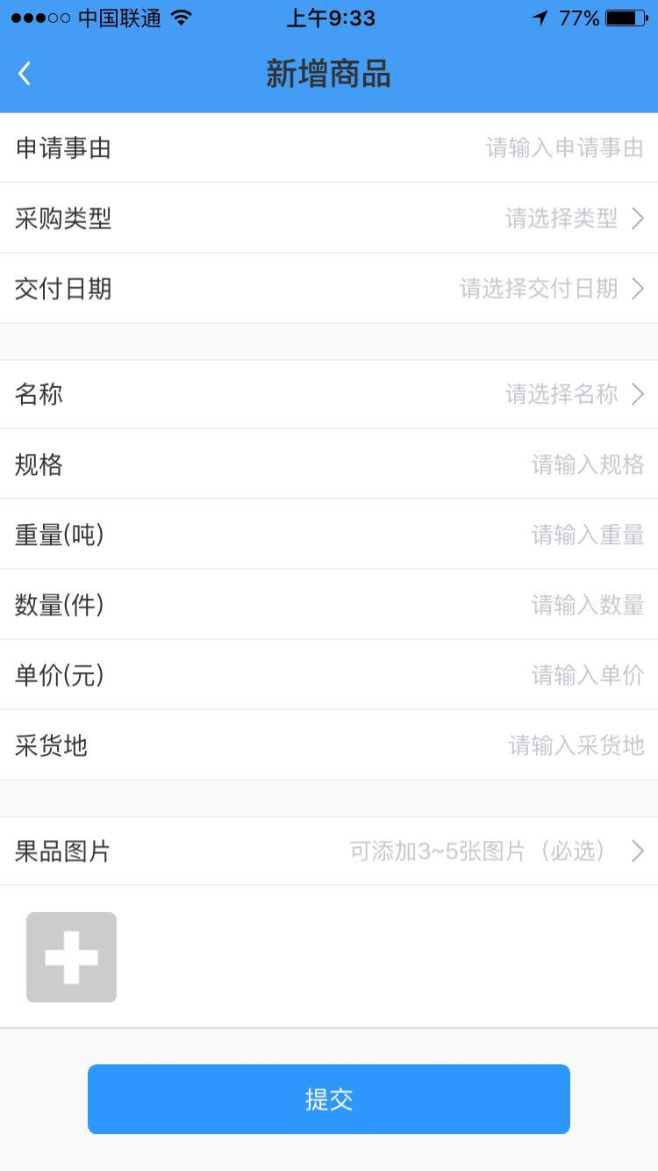 | 任何账号类型里的添加图片，请改为可选，不要必须添加 | 请修改 | 可以修改
7 | 中间发货人 | 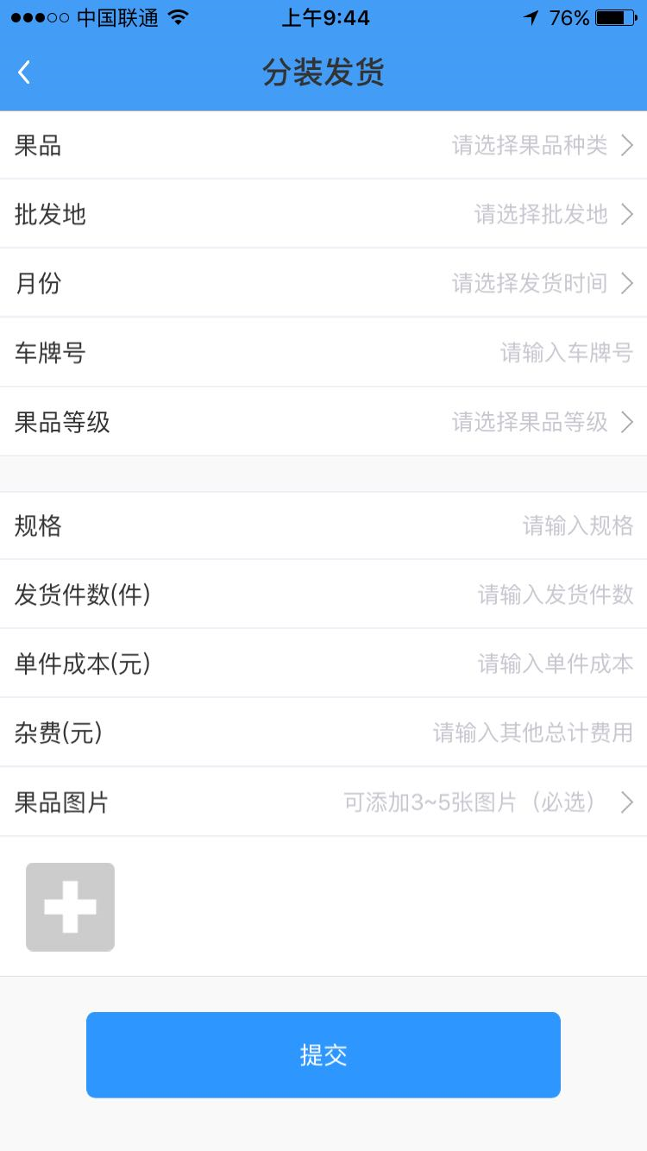 | 1、果品无法正常选择添加。2、批发地采用填写不要下拉选择。3、没有车次栏位。4、传图片改为可选，不是必选。5、要体现两个地址，一个是发货地，一个是收货地。这两个地址的栏位用手填，不要下拉6、我们会出现同一辆车装两种以上的品项，所以要考虑在同一车次里可添加其他品项，这点非常重要。 | 请修改 | 1、待议；2：2与5是同一个问题 只能选择 根据批发地id显示相应收货人；3:3和6问题是一个问题 按照UI图同一车次只能发同一种果品 若改则从分装发货以后每级都要改；4：可改；我们公司做这软件的意义就是跟踪每个车次的发货，销售、利润，请帮忙，谢谢 | 3和6问题是一个问题 按照UI图同一车次只能发同一种果品不能修改。
8 | 中间发货人 | 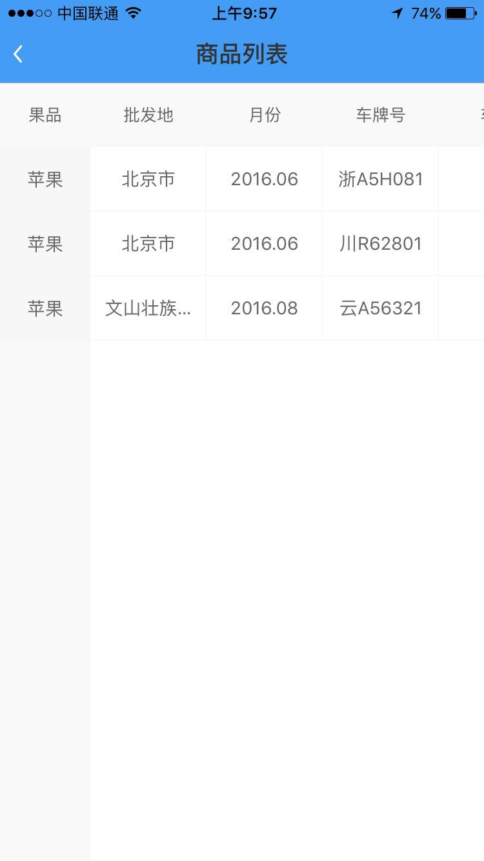 | 在这张表的表格形式要修改，要能体现一个车次里装的什么品项，数量、价格等信息 | 请修改 | 第八条与第九条 请给出明确的显示字段请参照表2 | 表2是采购人的提交数据，第八条与第九条是中间发货人的列表（采购人与其他权限身份没有收发货关系，只有一个高管审核关系）
9 | 中间发货人 | 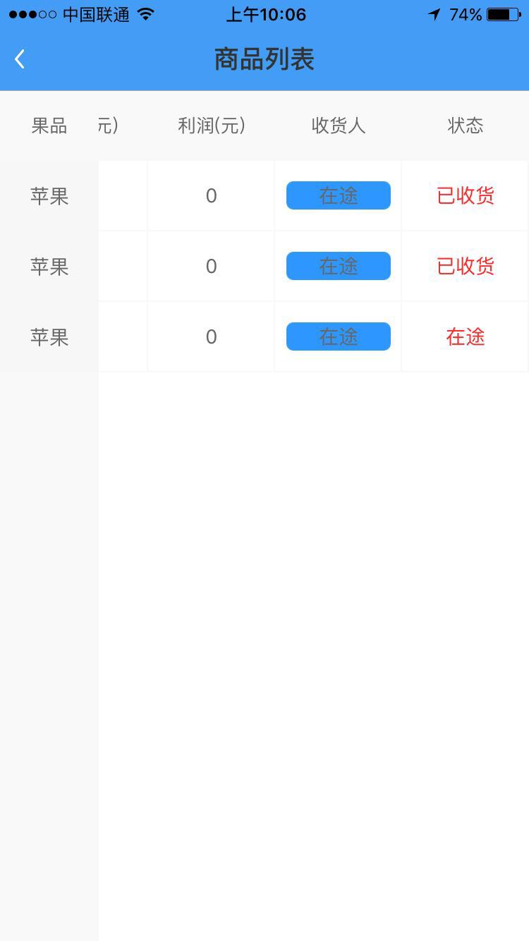 | 不要利润栏位，利润不在这里体现，不要售价、销售收入、成本、收货人这里请显示收地人账号的名字 | 请修改 | 第八条与第九条 请给出明确的显示字段请参照表2 | 表2是采购人的提交数据，第八条与第九条是中间发货人的列表（采购人与其他权限身份没有收发货关系，只有一个高管审核关系）
10 | 收货人 | 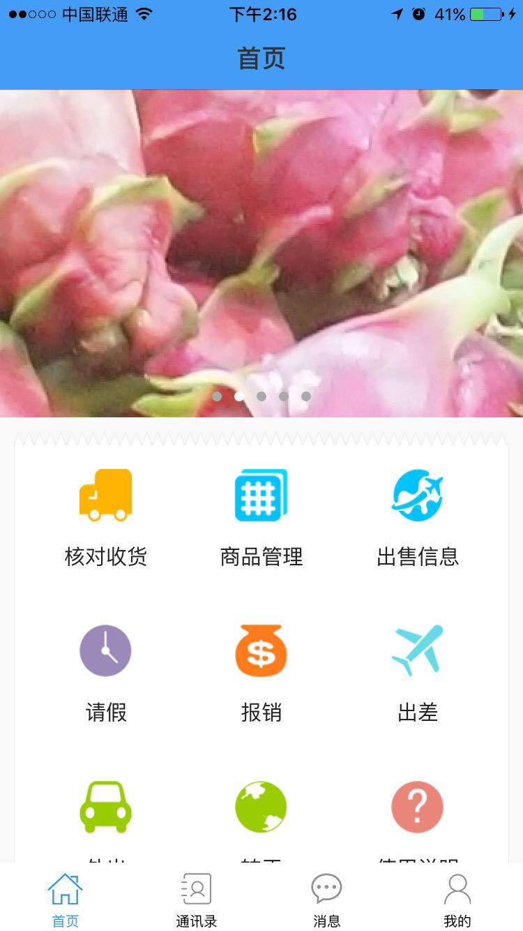 | 1核对收货的模块没有办法使用，2出售信息模块没发使用，3商品管理这里的表单只显示此账号（例如北京新发地，这一个地方）的累计、及时销售数据 | 请参照表3修改 | 1、已修改；2：已修改；3、经过修改可以显示多条数据； | 不能修改：表3中车次后台自动生成，一个车次只能一种果品，一个收货地。可以修改：1、添加字段（发货地、发往地（县级以上是选择，县级以下可以输入）、司机电话）sendgoods；2、站内消息发送。(http://hgh.ceol8.com/service/index.php?mod=message)
11 | 高管 | 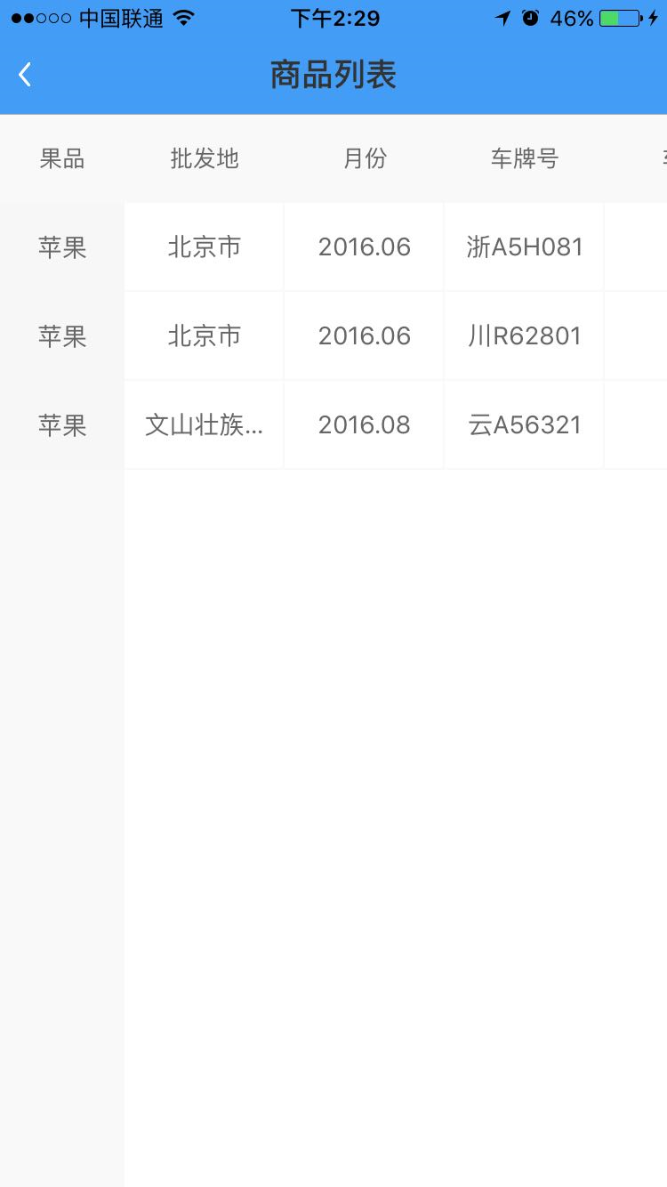 | 1商品管理改为报表查阅 |  | 可以修改
12 | 销售人员 | 请参考表4 |  |  |  | 1、销售列表为新增列表，原则上不做添加;2、车次利润表按照表中给定字段展示。
13 | 高管 | 是要将采购\中间人\销售人账号里的各种报表汇总在一起 |  |  |  | 1、给出确定的展示效果及字段。

表2
表头输入方式 | 手动输入 | 选择输入 | 选择输入 | 选择输入 | 手动输入 | 手动输入 | 手动输入 | 手动输入 | 系统默认 | 手动输入 | 手动输入 |  | 选择输入
采购人员账号，商品管理画面预设 | 车、柜次 | 运输方式 | 品种 | 规格 | 价格/件 | 件数 | 运费 | 杂费 | 发货人 | 发货地 | 发往地 | 状态 | 发货日期
 | 19 | 海运 | 白心火龙果 | 一级大果 | 156 | 900 | 8000 | 1000 | 黄成才 | 越南潘切 | 天津 | 在途 | 2016.8.12
 | 20 | 陆运 | 白心火龙果 | 一级小果 | 109 | 1000 | 18000 | 1100 | 黄成才 | 越南潘切 | 文山 | 已收货 | 2016.8.13
 | 此表请显示在采购账号“商品管理”里面，“状态”由中间人收货确认后显示，这里建议，采购人完成发货录入后，生成一条信息给到收货地中间人账号信息，中间人在收到货后点击确认，反馈一条信息给到发货人，并在这张表里显示已收货，同时此条信息也CC到每个高管账号的信息里，纵向固定车次\柜栏位，请我设定的顺序设置，蓝色的内容为下表采购输入，是否收货由中间人确认后更新显示

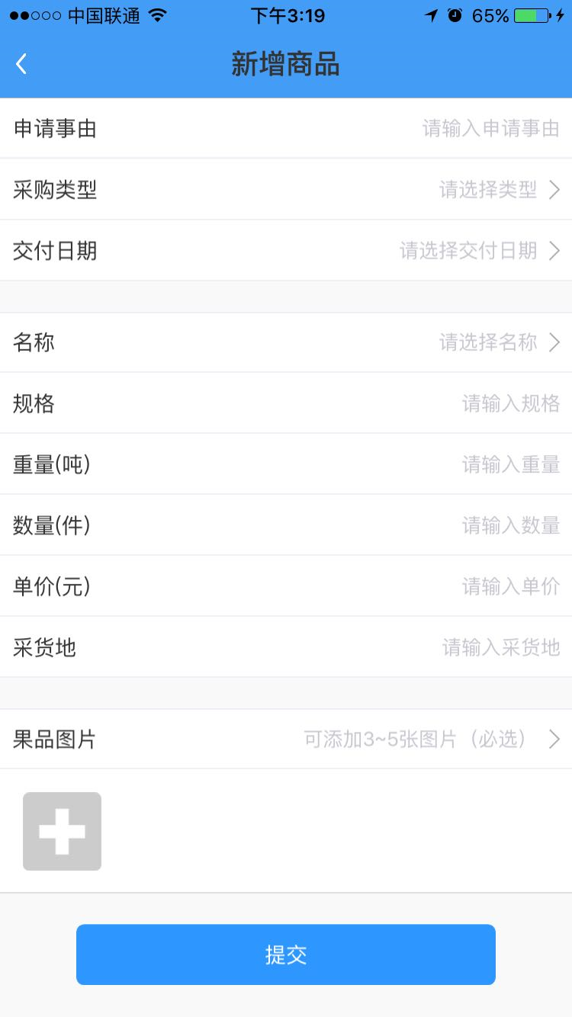

下表栏位请参照上表的项次，添加图片的功能保留，变为可选

表3
 | 手动输入 | 手动输入 | 手动输入 | 选择输入 | 选择输入 | 手动输入 | 手动输入 | 手动输入 | 手动输入 | 手动输入 | 手动输入 | 手动输入
中间人商品列表 | 发货地 | 车次 | 发往地 | 品项 | 等级 | 发货件数 | 成本/件 | 运费 | 杂费 | 车牌 | 司机电话 | 发货日期 | 状态
 | 文山 | 23 | 北京 | 白心火龙果 | 一级大果 | 900 | 168 | 16000 | 900 | 桂A36538 | 13897658967 | 2016.8.2 | 在途
 | 文山 | 23 | 北京 | 白心火龙果 | 一级小果 | 200 | 105
 | 浦寨 | 19 | 重庆 | 白心火龙果 | 一级大果 | 500 | 168 | 8000 | 450 | 桂A36543 | 18613728976 | 2016.8.2 | 已收货
 | 浦寨 | 19 | 成都 | 白心火龙果 | 一级大果 | 500 | 168 | 8000 | 450 | 桂A36543 | 18613728976 | 2016.8.2 | 已收货
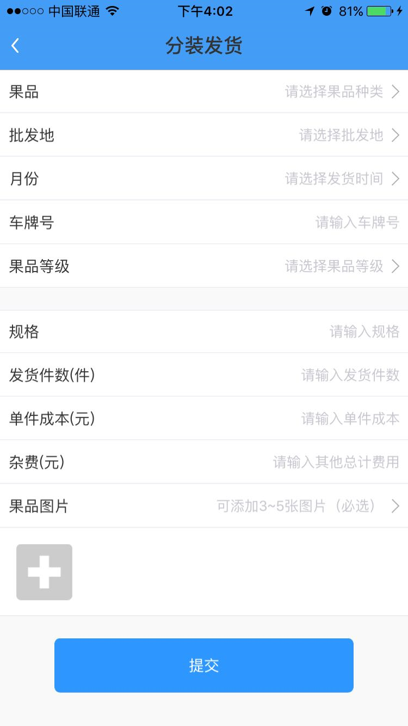
 | 此表请显示在中间人账号“商品列表”里面，“状态”由批发地收货后确认后显示，这里建议，中间人完成发货录入后，生成一条信息给到收货地批发地账号信息，批发地在收到货后点击确认，反馈一条信息给到中间人，并在这张表里显示已收货，同时此条信息也CC到每个高管账号的信息里，纵向固定发往地栏位，请我设定的顺序设置，蓝色的内容为下表采购输入，“状态”由批发地确认后更新显示

 |  |  |  |  |  |  |  | “分装发货”要特别注意两个问题。1、同一个车可能会装几种货，故要在车次、发货地、运费、杂费、车牌、司机电话、发货日期不变的情况下继续添加品项、规格、件数、成本。2、在上面变化的基础上，同一个车次可能会发到两个不同的城市

 |  |  |  |  |  |  |  | 分装发货请按上面的表头和注意事项设计

表4
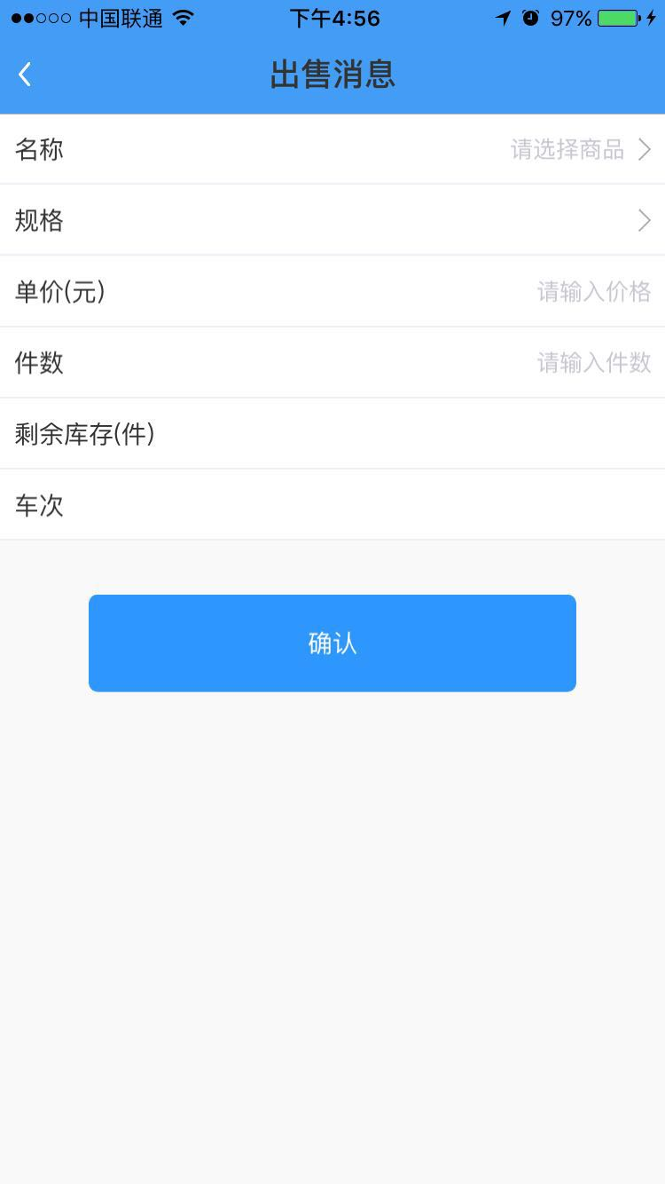
车次销售表
 | 批发地 | 车次 | 品项 | 规格 | 到货件数 | 销售日期 | 销售件数 | 剩余库存 | 成本/件 | 售价/件 | 累计销售额
 | 北京 | 23 | 白心火龙果 | 一级大果 | 900 | 2016.8.4 | 400 | 500 | 108 | 120 | 48000
 |  |  |  |  |  | 2016.8.5 | 350 | 150 | 108 | 115 | 88250
 |  |  |  |  |  | 2016.8.6 | 149 | 1 | 108 | 105 | 104000

 | 此表是销售人员对每车到货销售时及时录入的信息，会多品项多销售笔数，每车销售完了，销售人员要做个车次结束的动作，以便自动计算每车的利润，生成下表

车次利润表
 | 批发地 | 车次 | 到货日期 | 品项 | 到货件数 | 实销件数 | 商品成本 | 杂费 | 销售收入 | 利润
 | 北京 | 23 | 2016.8.3 | 白心火龙果 | 900 | 8999 | 97200 | 500 | 104000 | 6300

